Gráfico 1
MINISTERIO DE HACIENDA
DIRECCIÓN GENERAL DE PRESUPUESTO
DIRECCIÓN DE ESTUDIOS ECONÓMICOS Y SEGUIMIENTO FINANCIERO

 | Gráfico 1. Resultados Presupuestarios del Gobierno Central
 | (Mayo 2024)
 | Valores en millones de RD$
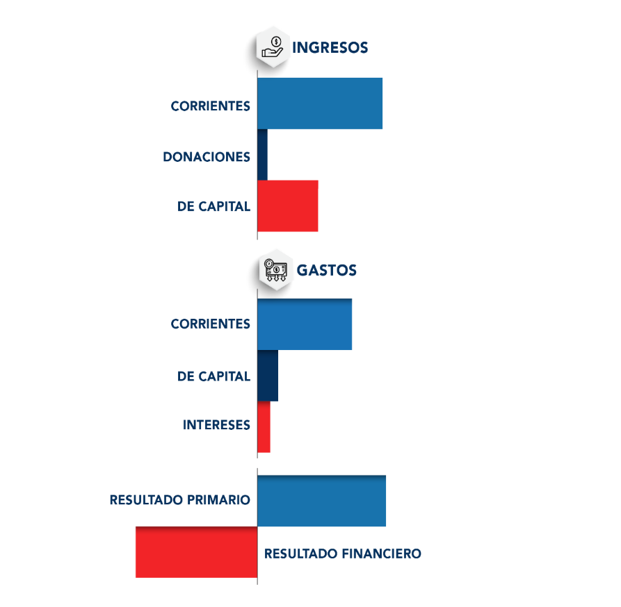
RD$87.6
RD$92,903.0
RD$103,266.6
RD$0.0
RD$9,081.5
RD$21,774.1
RD$19,357.4
RD$2,416.7

Notas:
1.Se incluyen los Recursos de Captación Directa.
2. Fecha de recaudación al 31/05/2024// Fecha de registro al 07/06/2024
Fuente: Sistema de Información de la Gestión Financiera (SIGEF).

Ilustración 1
 | MINISTERIO DE HACIENDA
 | DIRECCIÓN GENERAL DE PRESUPUESTO
 | DIRECCIÓN DE ESTUDIOS ECONÓMICOS Y SEGUIMIENTO FINANCIERO

Impuesto sobre la Transferencia de Bienes Industrializados y Servicios (ITBIS)
31,090.2
Impuesto sobre la renta proveniente de salarios
9,167.2
Impuesto sobre la renta de las empresas
10,768.0
Impuesto específico sobre los hidrocarburos, Ley 112-00
5,115.3
Impuestos arancelarios
4,871.3
Ilustración 1. Figuras Impositivas con Mayor Recaudación
Valores en millones de RD$

Impuesto sobre la renta proveniente de salarios
5,693.4

 | Nota: *Cifras Preliminares.
 | 1.Fecha de imputación al 31/05/2024 // Fecha de registro al 07/06/2024.
 | Fuente: Sistema de Información de la Gestión Financiera (SIGEF).

Gráfico 2
MINISTERIO DE HACIENDA
DIRECCIÓN GENERAL DE PRESUPUESTO
DIRECCIÓN DE ESTUDIOS ECONÓMICOS Y SEGUIMIENTO FINANCIERO

 | Gráfico 2. Transferencias corrientes otorgadas a Instituciones
 | (Mayo 2024)
 | Valores en millones de RD$

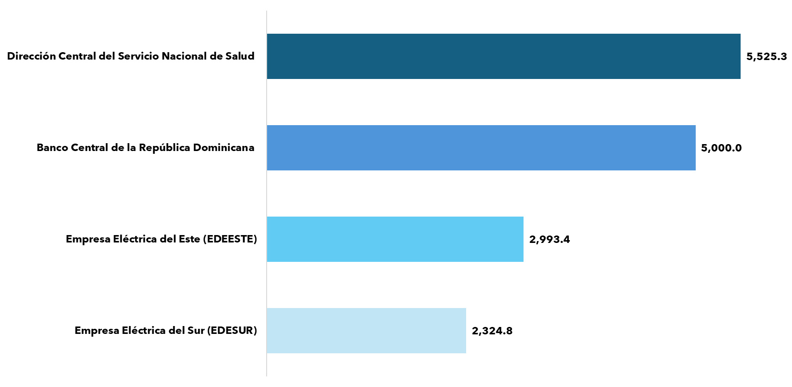

Notas:
1. Fecha de imputación al 31/05/2024 // Fecha de registro al 07/06/2024.
Fuente: Sistema de Información de la Gestión Financiera (SIGEF).

Gráfico 3
MINISTERIO DE HACIENDA
DIRECCIÓN GENERAL DE PRESUPUESTO
DIRECCIÓN DE ESTUDIOS ECONÓMICOS Y SEGUIMIENTO FINANCIERO

 | Gráfico 3. Transferencias de capital otorgadas a Instituciones
 | (Mayo 2024)
 | Valores en millones de RD$
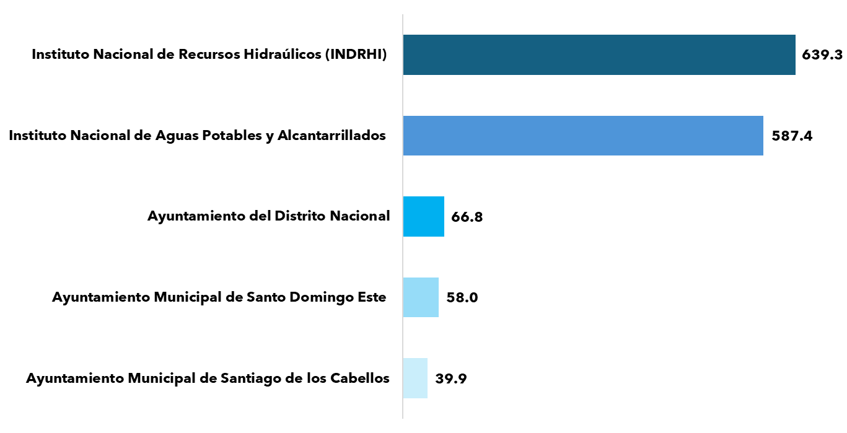

Notas:
1. Fecha de imputación al 31/05/2024 // Fecha de registro al 07/06/2024.
Fuente: Sistema de Información de la Gestión Financiera (SIGEF).

Mapa 1
 | MINISTERIO DE HACIENDA
 | DIRECCIÓN GENERAL DE PRESUPUESTO
 | DIRECCIÓN DE ESTUDIOS ECONÓMICOS Y SEGUIMIENTO FINANCIERO

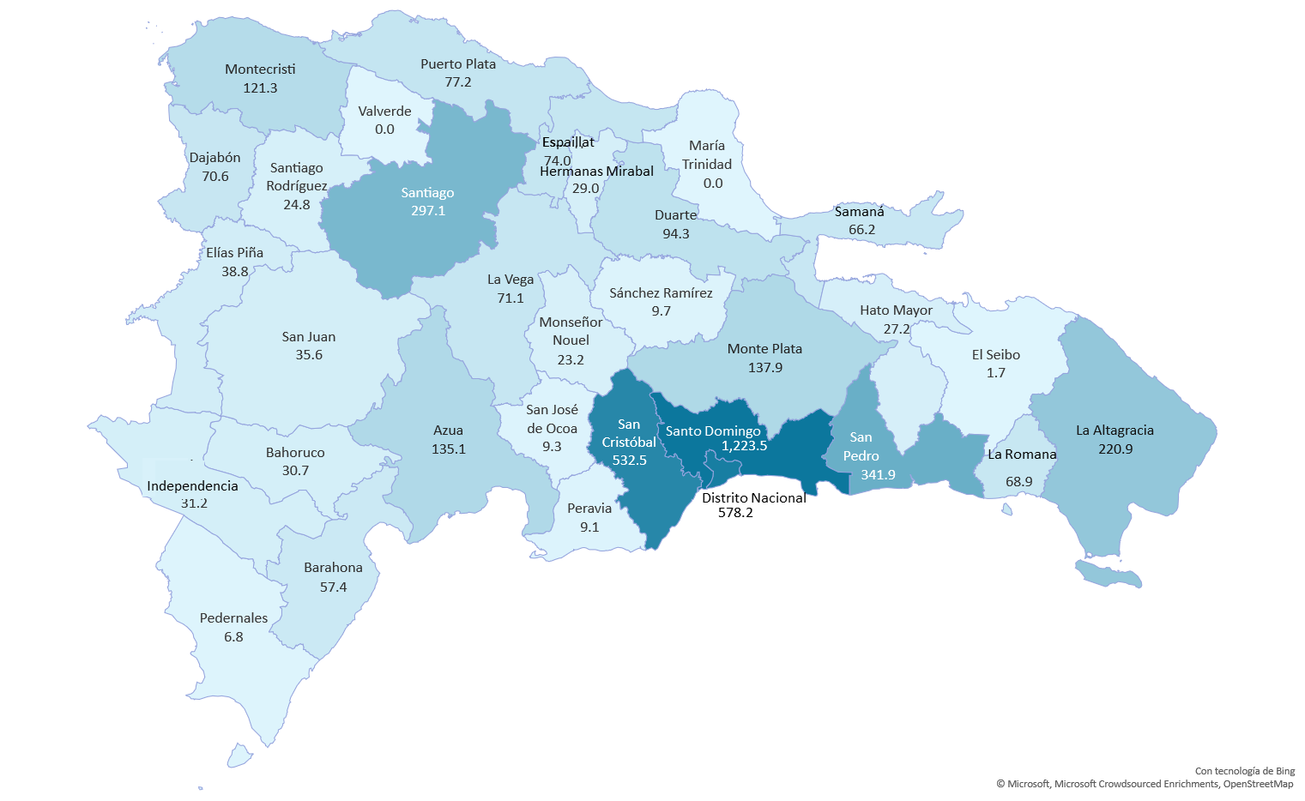
 | Mapa 1. Inversión Pública por Provincia
 | (Mayo 2024)
 | Valores en millones de RD$

Notas: *Cifras preliminares.
1. Fecha de imputación al 31/05/2024 // Fecha de registro al 07/06/2024.
2. Se excluye monto a nivel multiprovincial del mapa.
Fuente: Sistema de Información de la Gestión Financiera (SIGEF).

Ilustración 2
MINISTERIO DE HACIENDA
DIRECCIÓN GENERAL DE PRESUPUESTO
DIRECCIÓN DE ESTUDIOS ECONÓMICOS Y SEGUIMIENTO FINANCIERO

 |  | Ilustración 2. Top 3 Instituciones con mayor ejecución de gastos
 |  | Mayo 2024
 |  | Valores en millones de RD$

MINISTERIO DE EDUCACIÓN
RD$23,915.6
MINISTERIO DE SALUD PÚBLICA Y ASISTENCIA SOCIAL
RD$10,352.5
MINISTERIO DE LA PRESIDENCIA
RD$9,492.3

 | Notas:
 | 1. Fecha de imputación al 31/05/2024 // Fecha de registro al 07/06/2024.
 | Fuentes: Elaboración propia con datos del SIGEF.

Ilustración 3
MINISTERIO DE HACIENDA
DIRECCIÓN GENERAL DE PRESUPUESTO
DIRECCIÓN DE ESTUDIOS ECONÓMICOS Y SEGUIMIENTO FINANCIERO

 |  | Ilustración 3. Composición del gasto del gobierno central por finalidad
 |  | Mayo 2024
 |  | Valores en millones de RD$
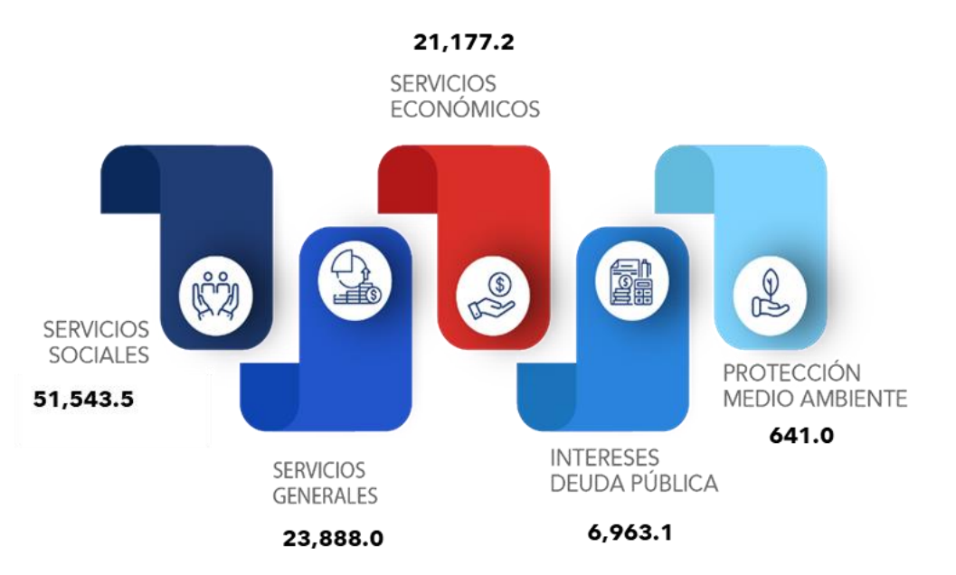
16,767.7
837.1
26,770.1
16,689.2
51,283.9

 | Notas:
 | 1. Fecha de imputación al 31/05/2024 // Fecha de registro al 07/06/2024.
 | Fuentes: Elaboración propia con datos del SIGEF.

